Sheet1
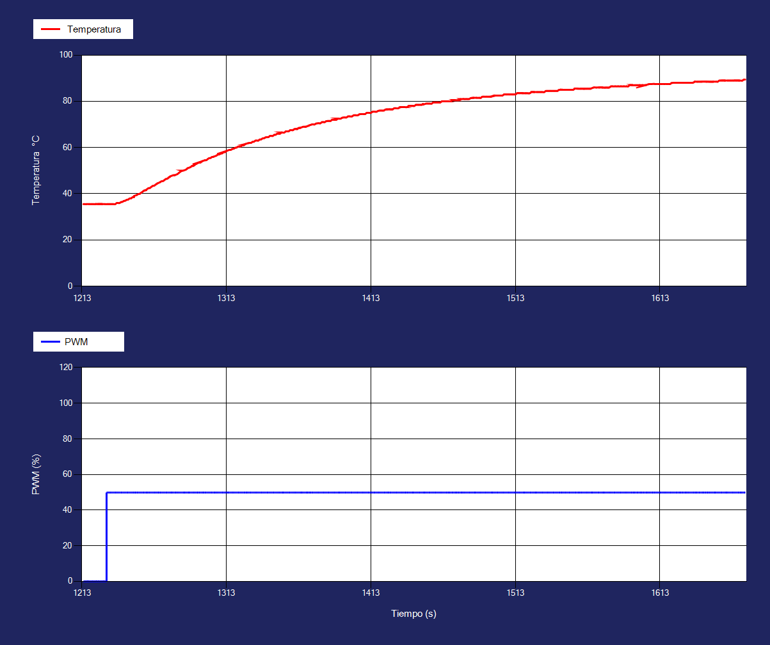
Tiempo | Temperatura1 | Corriente1 | PWM1
1214 | 35.5 | 60 | 0
1215 | 35.5 | 60 | 0
1216 | 35.5 | 60 | 0
1218 | 35.5 | 60 | 0
1219 | 35.5 | 60 | 0
1220 | 35.5 | 60 | 0
1221 | 35.5 | 60 | 0
1222 | 35.5 | 60 | 0
1222 | 35.5 | 60 | 0
1224 | 35.5 | 60 | 0
1225 | 35.5 | 60 | 0
1226 | 35.5 | 60 | 0
1227 | 35.5 | 60 | 0
1227 | 35.5 | 60 | 0
1229 | 35.5 | 60 | 0
1230 | 35.5 | 60 | 50
1231 | 35.5 | 60 | 50
1232 | 35.5 | 90 | 50
1233 | 35.5 | 180 | 50
1234 | 35.5 | 190 | 50
1235 | 35.5 | 220 | 50
1236 | 35.5 | 230 | 50
1237 | 35.98 | 260 | 50
1238 | 36 | 290 | 50
1239 | 36 | 260 | 50
1240 | 36.4 | 250 | 50
1241 | 36.5 | 240 | 50
1242 | 36.9 | 280 | 50
1243 | 37 | 300 | 50
1244 | 37.4 | 320 | 50
1245 | 37.5 | 360 | 50
1246 | 38 | 340 | 50
1247 | 38 | 390 | 50
1248 | 38.5 | 390 | 50
1249 | 38.5 | 350 | 50
1249 | 39 | 330 | 50
1251 | 39.5 | 320 | 50
1252 | 39.9 | 290 | 50
1253 | 40 | 320 | 50
1254 | 40.5 | 320 | 50
1255 | 40.9 | 370 | 50
1256 | 41.4 | 420 | 50
1257 | 41.5 | 390 | 50
1257 | 41.5 | 390 | 50
1259 | 42.4 | 320 | 50
1260 | 42.5 | 340 | 50
1261 | 43 | 330 | 50
1262 | 43.4 | 370 | 50
1263 | 43.5 | 420 | 50
1264 | 44 | 340 | 50
1265 | 44.4 | 310 | 50
1265 | 44.4 | 310 | 50
1267 | 45 | 330 | 50
1268 | 45.4 | 310 | 50
1269 | 45.5 | 300 | 50
1270 | 45.9 | 290 | 50
1271 | 46.4 | 300 | 50
1272 | 46.5 | 280 | 50
1273 | 47 | 280 | 50
1274 | 47.4 | 260 | 50
1274 | 47.48 | 250 | 50
1276 | 48 | 280 | 50
1277 | 48 | 310 | 50
1277 | 48 | 310 | 50
1279 | 48.5 | 360 | 50
1280 | 49 | 380 | 50
1281 | 49.5 | 360 | 50
1282 | 49.9 | 390 | 50
1282 | 49.98 | 390 | 50
1283 | 50 | 390 | 50
1285 | 50.5 | 320 | 50
1286 | 51 | 360 | 50
1286 | 51 | 360 | 50
1288 | 51.5 | 350 | 50
1289 | 51.98 | 330 | 50
1290 | 52 | 320 | 50
1291 | 52.5 | 340 | 50
1291 | 52.5 | 380 | 50
1292 | 52.9 | 390 | 50
1294 | 53.5 | 370 | 50
1295 | 53.5 | 370 | 50
1296 | 54 | 340 | 50
1296 | 54 | 360 | 50
1298 | 54.5 | 340 | 50
1299 | 54.5 | 330 | 50
1300 | 55 | 320 | 50
1301 | 55.4 | 290 | 50
1302 | 55.5 | 360 | 50
1303 | 55.9 | 380 | 50
1304 | 56 | 330 | 50
1304 | 56 | 330 | 50
1306 | 56.5 | 360 | 50
1307 | 56.98 | 400 | 50
1308 | 57 | 390 | 50
1309 | 57.4 | 440 | 50
1310 | 57.5 | 430 | 50
1311 | 58 | 460 | 50
1312 | 58 | 410 | 50
1313 | 58.48 | 390 | 50
1313 | 58.48 | 390 | 50
1315 | 58.98 | 350 | 50
1316 | 59 | 390 | 50
1317 | 59.4 | 390 | 50
1318 | 59.5 | 420 | 50
1319 | 59.9 | 390 | 50
1320 | 60 | 410 | 50
1321 | 60.4 | 480 | 50
1322 | 60.5 | 440 | 50
1323 | 60.5 | 420 | 50
1324 | 61 | 470 | 50
1325 | 61 | 450 | 50
1326 | 61.48 | 400 | 50
1326 | 61.5 | 420 | 50
1328 | 61.9 | 460 | 50
1329 | 62 | 450 | 50
1330 | 62 | 380 | 50
1331 | 62.48 | 390 | 50
1332 | 62.5 | 400 | 50
1333 | 63 | 390 | 50
1334 | 63 | 370 | 50
1335 | 63 | 330 | 50
1336 | 63.5 | 350 | 50
1337 | 63.5 | 320 | 50
1338 | 64 | 380 | 50
1339 | 64 | 400 | 50
1340 | 64.4 | 380 | 50
1341 | 64.5 | 430 | 50
1342 | 64.5 | 370 | 50
1343 | 65 | 380 | 50
1344 | 65 | 390 | 50
1345 | 65 | 420 | 50
1346 | 65.5 | 430 | 50
1347 | 65.5 | 410 | 50
1348 | 65.98 | 450 | 50
1349 | 66 | 500 | 50
1350 | 66 | 440 | 50
1351 | 66.5 | 450 | 50
1351 | 66.5 | 430 | 50
1353 | 66.5 | 410 | 50
1354 | 67 | 390 | 50
1355 | 67 | 440 | 50
1356 | 67 | 390 | 50
1357 | 67.5 | 380 | 50
1358 | 67.5 | 420 | 50
1359 | 67.5 | 410 | 50
1360 | 68 | 390 | 50
1361 | 68 | 370 | 50
1362 | 68 | 390 | 50
1363 | 68.5 | 450 | 50
1364 | 68.5 | 440 | 50
1364 | 68.5 | 450 | 50
1366 | 69 | 510 | 50
1367 | 69 | 450 | 50
1368 | 69 | 490 | 50
1368 | 69 | 510 | 50
1370 | 69.5 | 460 | 50
1370 | 69.5 | 440 | 50
1372 | 69.98 | 400 | 50
1373 | 70 | 380 | 50
1374 | 70 | 400 | 50
1375 | 70.4 | 400 | 50
1376 | 70.5 | 420 | 50
1377 | 70.5 | 400 | 50
1378 | 70.5 | 440 | 50
1379 | 71 | 430 | 50
1380 | 71 | 450 | 50
1381 | 71 | 440 | 50
1382 | 71.4 | 430 | 50
1383 | 71.5 | 430 | 50
1384 | 71.5 | 450 | 50
1385 | 71.5 | 440 | 50
1386 | 72 | 380 | 50
1387 | 72 | 420 | 50
1388 | 72 | 460 | 50
1389 | 72 | 410 | 50
1390 | 72.5 | 410 | 50
1390 | 72.5 | 400 | 50
1392 | 72.5 | 330 | 50
1393 | 72.9 | 370 | 50
1394 | 73 | 380 | 50
1395 | 73 | 390 | 50
1396 | 73 | 420 | 50
1397 | 73.48 | 400 | 50
1398 | 73.5 | 460 | 50
1399 | 73.5 | 480 | 50
1400 | 73.5 | 460 | 50
1401 | 73.98 | 390 | 50
1402 | 74 | 330 | 50
1403 | 74 | 370 | 50
1404 | 74 | 450 | 50
1405 | 74.4 | 430 | 50
1406 | 74.5 | 410 | 50
1407 | 74.5 | 420 | 50
1408 | 74.5 | 380 | 50
1409 | 74.5 | 400 | 50
1410 | 75 | 390 | 50
1411 | 75 | 390 | 50
1412 | 75 | 470 | 50
1413 | 75 | 480 | 50
1414 | 75.5 | 460 | 50
1415 | 75.5 | 400 | 50
1416 | 75.5 | 390 | 50
1417 | 75.5 | 400 | 50
1418 | 75.9 | 400 | 50
1419 | 76 | 450 | 50
1420 | 76 | 400 | 50
1421 | 76 | 500 | 50
1422 | 76 | 440 | 50
1423 | 76.48 | 460 | 50
1424 | 76.5 | 470 | 50
1424 | 76.5 | 450 | 50
1426 | 76.5 | 560 | 50
1427 | 76.5 | 530 | 50
1428 | 76.5 | 520 | 50
1429 | 77 | 560 | 50
1430 | 77 | 570 | 50
1431 | 77 | 540 | 50
1432 | 77 | 470 | 50
1433 | 77.4 | 480 | 50
1434 | 77.5 | 460 | 50
1435 | 77.5 | 470 | 50
1436 | 77.5 | 440 | 50
1436 | 77.5 | 440 | 50
1438 | 77.5 | 430 | 50
1439 | 78 | 440 | 50
1440 | 78 | 490 | 50
1440 | 78 | 480 | 50
1441 | 78 | 470 | 50
1443 | 78 | 490 | 50
1444 | 78.48 | 470 | 50
1445 | 78.5 | 420 | 50
1446 | 78.5 | 450 | 50
1447 | 78.5 | 420 | 50
1448 | 78.5 | 450 | 50
1449 | 78.9 | 490 | 50
1449 | 78.58 | 500 | 50
1451 | 79 | 480 | 50
1452 | 79 | 510 | 50
1453 | 79 | 510 | 50
1454 | 79 | 470 | 50
1455 | 79 | 490 | 50
1456 | 79.5 | 510 | 50
1457 | 79.5 | 520 | 50
1458 | 79.5 | 490 | 50
1459 | 79.5 | 470 | 50
1460 | 79.5 | 490 | 50
1461 | 79.5 | 440 | 50
1462 | 80 | 420 | 50
1463 | 80 | 420 | 50
1464 | 80 | 400 | 50
1465 | 80 | 420 | 50
1466 | 80 | 400 | 50
1466 | 80 | 400 | 50
1468 | 80 | 430 | 50
1469 | 80.5 | 480 | 50
1470 | 80.5 | 450 | 50
1471 | 80.5 | 450 | 50
1471 | 80.5 | 430 | 50
1473 | 80.5 | 440 | 50
1474 | 80.5 | 490 | 50
1475 | 80.9 | 480 | 50
1475 | 80.98 | 510 | 50
1477 | 81 | 430 | 50
1478 | 81 | 420 | 50
1479 | 81 | 490 | 50
1480 | 81 | 450 | 50
1481 | 81 | 460 | 50
1482 | 81.4 | 500 | 50
1483 | 81.5 | 490 | 50
1484 | 81.5 | 510 | 50
1484 | 81.5 | 530 | 50
1486 | 81.5 | 520 | 50
1487 | 81.5 | 510 | 50
1488 | 81.5 | 520 | 50
1489 | 81.5 | 490 | 50
1490 | 82 | 510 | 50
1491 | 82 | 490 | 50
1492 | 82 | 500 | 50
1493 | 82 | 500 | 50
1494 | 82 | 480 | 50
1495 | 82 | 530 | 50
1496 | 82 | 510 | 50
1496 | 82 | 510 | 50
1498 | 82.5 | 440 | 50
1499 | 82.5 | 440 | 50
1500 | 82.5 | 500 | 50
1501 | 82.5 | 460 | 50
1502 | 82.5 | 470 | 50
1503 | 82.5 | 510 | 50
1504 | 82.5 | 520 | 50
1505 | 82.98 | 520 | 50
1506 | 83 | 540 | 50
1507 | 83 | 600 | 50
1508 | 83 | 600 | 50
1509 | 83 | 560 | 50
1510 | 83 | 540 | 50
1511 | 83 | 570 | 50
1512 | 83 | 540 | 50
1513 | 83 | 530 | 50
1514 | 83.5 | 520 | 50
1515 | 83.5 | 540 | 50
1516 | 83.5 | 530 | 50
1517 | 83.5 | 500 | 50
1518 | 83.5 | 510 | 50
1518 | 83.5 | 510 | 50
1520 | 83.5 | 530 | 50
1521 | 83.5 | 570 | 50
1522 | 83.5 | 550 | 50
1523 | 83.5 | 560 | 50
1524 | 84 | 550 | 50
1525 | 84 | 570 | 50
1526 | 84 | 540 | 50
1526 | 84 | 540 | 50
1528 | 84 | 530 | 50
1529 | 84 | 560 | 50
1530 | 84 | 530 | 50
1531 | 84 | 550 | 50
1532 | 84 | 510 | 50
1533 | 84.02 | 520 | 50
1534 | 84.5 | 510 | 50
1535 | 84.5 | 490 | 50
1536 | 84.5 | 450 | 50
1537 | 84.5 | 420 | 50
1538 | 84.5 | 430 | 50
1539 | 84.5 | 440 | 50
1540 | 84.5 | 430 | 50
1541 | 84.5 | 420 | 50
1542 | 84.5 | 360 | 50
1543 | 84.9 | 350 | 50
1544 | 85 | 360 | 50
1544 | 85 | 350 | 50
1546 | 85 | 360 | 50
1547 | 85 | 420 | 50
1548 | 85 | 490 | 50
1549 | 85 | 520 | 50
1550 | 85 | 520 | 50
1551 | 85 | 440 | 50
1552 | 85 | 430 | 50
1553 | 85 | 420 | 50
1554 | 85.48 | 400 | 50
1555 | 85.5 | 460 | 50
1556 | 85.5 | 450 | 50
1556 | 85.5 | 450 | 50
1558 | 85.5 | 510 | 50
1559 | 85.5 | 470 | 50
1560 | 85.5 | 470 | 50
1561 | 85.5 | 500 | 50
1562 | 85.5 | 490 | 50
1563 | 85.5 | 500 | 50
1564 | 85.5 | 540 | 50
1565 | 85.5 | 470 | 50
1565 | 85.5 | 450 | 50
1567 | 85.98 | 390 | 50
1568 | 86 | 440 | 50
1569 | 86 | 430 | 50
1570 | 86 | 450 | 50
1571 | 86 | 450 | 50
1572 | 86 | 430 | 50
1573 | 86 | 470 | 50
1573 | 86 | 470 | 50
1575 | 86 | 500 | 50
1576 | 86 | 550 | 50
1577 | 86 | 620 | 50
1578 | 86.02 | 570 | 50
1579 | 86.48 | 590 | 50
1580 | 86.5 | 600 | 50
1581 | 86.5 | 530 | 50
1582 | 86.5 | 600 | 50
1583 | 86.5 | 550 | 50
1584 | 86.5 | 490 | 50
1585 | 86.5 | 490 | 50
1586 | 86.5 | 520 | 50
1587 | 86.5 | 510 | 50
1588 | 86.5 | 480 | 50
1589 | 86.5 | 450 | 50
1590 | 86.5 | 490 | 50
1591 | 86.5 | 480 | 50
1592 | 87 | 480 | 50
1593 | 87 | 490 | 50
1594 | 87 | 500 | 50
1594 | 87 | 500 | 50
1596 | 87 | 560 | 50
1597 | 87 | 530 | 50
1598 | 87 | 490 | 50
1599 | 87 | 540 | 50
1599 | 87 | 510 | 50
1601 | 87 | 480 | 50
1602 | 87 | 470 | 50
1603 | 87 | 470 | 50
1603 | 87 | 470 | 50
1605 | 87.4 | 480 | 50
1606 | 87.5 | 520 | 50
1607 | 87.5 | 540 | 50
1607 | 87.5 | 540 | 50
1609 | 87.5 | 520 | 50
1610 | 87.5 | 470 | 50
1611 | 87.5 | 460 | 50
1612 | 87.5 | 410 | 50
1613 | 87.5 | 430 | 50
1614 | 87.5 | 470 | 50
1615 | 87.5 | 470 | 50
1616 | 87.5 | 410 | 50
1617 | 87.5 | 450 | 50
1618 | 87.5 | 410 | 50
1619 | 87.5 | 380 | 50
1620 | 87.52 | 420 | 50
1621 | 87.92 | 470 | 50
1622 | 88 | 500 | 50
1623 | 88 | 540 | 50
1624 | 88 | 540 | 50
1625 | 88 | 540 | 50
1626 | 88 | 560 | 50
1626 | 88 | 560 | 50
1628 | 88 | 540 | 50
1629 | 88 | 560 | 50
1630 | 88 | 540 | 50
1630 | 88 | 570 | 50
1632 | 88 | 520 | 50
1633 | 88 | 430 | 50
1634 | 88 | 440 | 50
1635 | 88 | 360 | 50
1636 | 88.1 | 450 | 50
1637 | 88.5 | 400 | 50
1637 | 88.5 | 400 | 50
1639 | 88.5 | 410 | 50
1640 | 88.5 | 400 | 50
1641 | 88.5 | 440 | 50
1642 | 88.5 | 450 | 50
1642 | 88.5 | 450 | 50
1644 | 88.5 | 480 | 50
1645 | 88.5 | 540 | 50
1645 | 88.5 | 530 | 50
1647 | 88.5 | 500 | 50
1648 | 88.5 | 550 | 50
1649 | 88.5 | 520 | 50
1650 | 88.5 | 500 | 50
1650 | 88.5 | 520 | 50
1652 | 88.5 | 460 | 50
1653 | 88.5 | 490 | 50
1654 | 88.98 | 480 | 50
1655 | 89 | 530 | 50
1656 | 89 | 470 | 50
1657 | 89 | 490 | 50
1658 | 89 | 520 | 50
1658 | 89 | 510 | 50
1660 | 89 | 480 | 50
1661 | 89 | 400 | 50
1662 | 89 | 410 | 50
1663 | 89 | 380 | 50
1664 | 89 | 390 | 50
1665 | 89 | 380 | 50
1666 | 89 | 440 | 50
1667 | 89 | 490 | 50
1668 | 89 | 440 | 50
1668 | 89 | 450 | 50
1670 | 89 | 490 | 50
1671 | 89.4 | 450 | 50
1672 | 89.4 | 440 | 50

